상품제안서
주문제작 PVC 캐릭터 키링 | 상품코드: S47385

 |  |  |  |  |  |  | 02-713-8555 | www.synergygift.co.kr
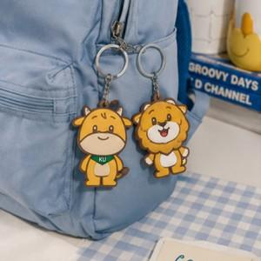 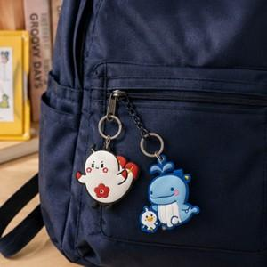 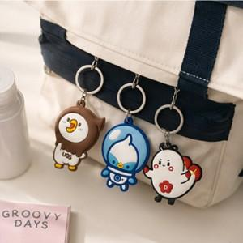

【상세/제작정보】 | <p><span style="font-size: 14pt;">※ 단면인쇄 옵션 기준 입니다.</span></p><p><span style="font-size: 14pt;">※ 양면인쇄 진행시 금형비 추가 발생됩니다.</span>&nbsp;</p>

【인쇄/포장옵션】 | 풀칼라 / OPP(비닐)

【공급단가】 | 수량 | 100~ | 300~ | 500~ | 1,000~ | 3,000~
*VAT별도 | 단가 | 1,670원 | 1,360원 | 1,310원 | 800원 | 750원

【상품 URL】 | https://www.synergygift.co.kr:443/src/goods_detail.php?gdno=47385

